Churn_Telecom
Case: Churn em Telecom
BANCO DE DADOS EM .TXT | UTILIZAR CÓDIGO EM R REALIZADO EM SALA DE CASA
52

Uma empresa de Telecom com aproximadamente 318.463 mil clientes está preocupada com o aumento do cancelamento voluntário suas assinaturas de telefonia fixa. No período de 1 mês existem 2.766 cancelamentos voluntários (0,87% dos clientes cancelaram voluntariamente), apesar deste número parecer se pequeno, em uma ano se nada for feito, 10% da base de clientes deixarão a companhia. Por meio do estudo da base de dados, o objetivo da empresa é identificar os clientes com maior probabilidade de cancelar voluntariamente suas linhas telefônicas e fazer ações segmentadas de marketing de acordo com seu perfil. Serão estudadas as características transacionais dos clientes para explicar o evento de cancelamento voluntário. O gestor da área de CRM, gostaria de saber qual o perfil dos cientes que mais cancelam, quais suas características e se essa regra é eficaz para predizer o comportamento daqueles clientes que cancelam no próximo mês.
Fonte: base simulada, inspirada em problemas reais de consultoria da Profª Karin Ayumi Tamura


Dando continuidade ao exercício realizado em sala de aula, considere agora 3 níveis da árvore. Utilizar o mesmo código disponibilizado e mudar apenas: controle <- chaid_control(maxheight = 3). Responda as seguintes perguntas.
Identifique a quantidade de nós finais e nós intermediários.
Calcule a frequência relativa de cada nó final e a proporção de variável resposta por nó final.
Identifique quantos nós finais são propensos ao evento de interesse e qual a representatividade do grupo propenso.
Interprete os todos os perfis de clientes propensos ao cancelamento, por ordem de maior propensão para menor.
Avalie o desempenho do modelo pelos índices sensibilidade, especificidade e acurácia.
Comparado com o modelo rodado em sala de aula (slide 44), qual modelo você recomendaria para área de negócios? Apoie sua decisão de acordo com o desempenho do modelo e interpretação do negócio.
Qual é o perfil de clientes que a empresa de telecom não precisa se preocupar, pois o cancelamento é muito baixo? Quanto ele representa da base e qual seu percentual de cancelamento?
Nos dois próximos slides são fornecidos os outputs para interpretação dos principais resultados.

Cerveja
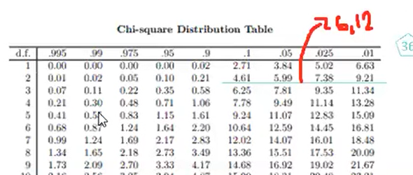
 |  |  |  | Sob a hipótese de Independência
Observada | Masculino | Feminino | Total | Esperada | Masculino | Feminino | Total | Masculino | Feminino
Light | 20 | 30 | 50 | Light | 27 | 23 | 50 | 1.67 | 1.90
Comum | 40 | 30 | 70 | Comum | 37 | 33 | 70 | 0.19 | 0.22
Escura | 20 | 10 | 30 | Escura | 16 | 14 | 30 | 1.00 | 1.14
Total | 80 | 70 | 150 | Total | 80 | 70 | 150

(O-E)^2/E

Qui-Quadrado |  | 6.12 | Valor a ser buscado na tabela

Graus de liberdade |  | 2 | Valor que representa a linha (d.f.) da tabela abaixo

Rejeitamos a hipótese nula, pois o valor 6,12 está entre 0,05 e 0,025, que é menor que o nível de significância de 10% pedido pelo exercício, ou 0,1 da tabela abaixo.

